Спецификация
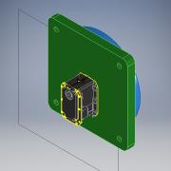
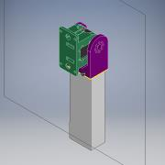
Номер | Обозначение | Миниатюры | Структура спецификации | Единичная величина | КОЛ. | Инвентарный номер | Описание | ИЗМ.
1 | 000.005.001 - Поворотный стол |  | Обычная | шт. | 1
2 | 000.005.002 - Плечо СБ |  | Обычная | шт. | 1
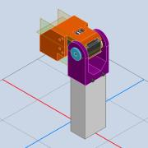
3 | 000.005.003 - Локоть СБ |  | Обычная | шт. | 1

4 | ISO 4762 - M4 x 16 |  | Приобретенная | шт. | 4 |  | Винт с шестигранным углублением
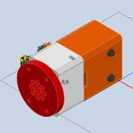
5 | 000.005.004 - Поворот сгиба кисти СБ |  | Обычная | шт. | 1
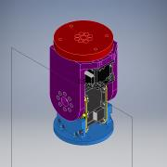
6 | 000.005.005 - Сгиб кисти |  | Обычная | шт. | 1

